상품제안서
퀵드라이볼펜3P 세트(국산) | 상품코드: F13214

 |  |  |  |  |  |  | 02-412-0044 | www.easy1.co.kr
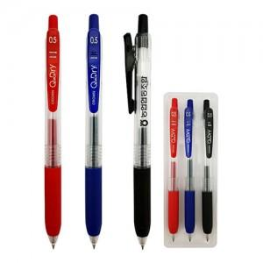

【상세/제작정보】

【인쇄/포장옵션】 | 실크 / 별도문의

【공급단가】 | 수량 | 300~ | 1,000~ | 2,000~ | 3,000~ | 5,000~
*VAT별도 | 단가 | 2,700원 | 2,600원 | 2,500원 | 2,400원 | 2,340원

【상품 URL】 | http://www.easy1.co.kr/src/goods_detail.php?gdno=13214

